Instruções de uso
 | Arquivo de monitoramento desenvolvido pela equipe de gestão de guarda externa

 | SOBRE O ARQUIVO DE MONITORAMENTO
 | O arquivo de monitoramento foi desenvolvido para controlar o fluxo de caixas da guarda externa. Cada um será responsável em cadastrar, editar, excluir entre outros, dados de solicitações abertas por clientes internos
 | O preenchimento individual serve para avidenciar os dados inseridos e agilizar nas medições de contrato, exportação de relatórios, formação de indicadores e etc.

 | INFORMAÇÃO PESSOAL
 | Cada funcionário é responsável pelo preenchimento do seu arquivo de monitoramento estando ciente dos dados inseridos na mesma conforme instruçao de uso

 | Checklist:
 | 1. Selecionar a Planilha Menu > Selecionar período (Mês e ano) vigente;
 | 2. Preencher arquivo de monitoramento conforme atendimento ao cliente (Seguir processo conforme gestão de atendimento);
 | 3. [SUGESTÃO] Para cada nova linha preenchida, preencher o período de faturamento (Coluna B) com data atual;
 | 4. É obrigatório preencher todos os campos do monitoramento (Com exceção das colunas S, U, W e X);
 | 5. Abaixo, algumas dicas de preenchimento para faturamento;
 |  | 5.1. Para atendimentos finalizados durante o período, preencher obrigatoriamente as colunas B (Período faturamento = data no período), C (Situação = CO) e item 4;
 |  | 5.2. Para atendimentos não finalizados durante o período, preencher obrigatoriamente a coluna C (Situação = NC). Para linhas não concluídas, o preenchimento dos campos não é obrigatório;
 |  | 5.3. Para atendimentos finalizados que NÃO estarão no faturamento, preencher coluna C (Situação = AT);
 |  | 5.4. Colunas B ou C com células em branco serão ignoradas;
 | 6. Para análise da planilha de monitoramento. Entrar na planilha Menu > Clicar no botão Análise/Preenchimento monitoramento;
 | 7. Verificar a coluna LOG para corrigir as pendências (Se houver pendência, corrija e volte ao item 5. Senão, ir ao item 8);
 |  | 7.1. Mensagem como: Informação não encontrada. Informe o responsável (ADM ou DEV). Comunicar responsáveis para análise da pendência;
 |  | 7.2. Mensagem como: Localidade não ativa. Informe o responsável. Comunicar responsáveis para análise da pendência;
 | 8. Após, liberaração para medição não será mais permitido atualizar o arquivo de monitoramento até segunda ordem. Atualização após liberação pode ocorrer perda de dados da atualização.

 | EVIDÊNCIA PARA O PAINEL DE CONTROLE
 | As funcionalidades para exportação dos dados do arquivo de monitoramento estão no painel de controle. É importante os arquivos estarem salvos e fechados para não ocorrer nenhum erro de leitura
 | A análise do arquivo de monitoramento como evidência para o painel de controle seguirá o preenchimento das colunas B e C da seguinte forma:
 |  | Quando a coluna C esteja com a descrição concluída (CO);
 |  | Quando a coluna R esteja preenchida com data dentro do período de análise;
 |  | Obs.: A funcionalidade irá pular a análise da linha caso uma das células esteja vazia ou não estar de acordo com o procedimento;
 | A análise do arquivo de monitoramento será realizada a partir da linha 3 até a última linha preenchida da coluna I
 | O painel de controle fará a leitura de cada arquivo dentro da pasta na rede. É importante manter apenas os arquivos de cada funcionário evitando cópias adicionais ou arquivos que não fazem parte do monitoramento

 | PREENCHIMENTO PLANILHA MONITORAMENTO
 | O preenchimento da planilha monitoramento segue conforme informações abaixo. A mesma está dividida por "categorias"
 | Seguir orientações de preenchimento entre parênteses
 | O preenchimento dos campos da planilha monitoramento são obrigatórios, com exceção dos campos Prazo combinado, Obs. sigla, Comentários e Observações
 | Alguns campos são preenchidos automaticamente (Abaixo possui a descrição)

Campo obrigatório
 | DADOS ATENDIMENTO
Automático | Atendente: chave do usuário responsável pelo arquivo de monitoramento (Preenchimento automático)
S | Período faturamento: data inserida pelo usuário conforme atendimento ao cliente (Data válida (Evidência para medição do contrato))
S | Situação: descrição do atendimento (Ver planilha Tabela, colunas B e C)
 |  | Atendido: quando o atendimento for concluído, mas não será evidência de pagamento para medição
 |  | Cancelado: quando a prestação de serviço não realizará por motivos entre a empresa de guarda externa e/ou cliente (Obs.: Não interfere no atendimento da equipe)
 |  | Concluído: quando a prestação de serviço foi realizada com sucesso (Todos os campos obrigatórios da linha precisam ser preenchidos)
 |  | Não concluído: quando a prestação de serviço não foi concluída no período (Exemplo: OS não entregue, empresa de guarda não finalizou o serviço, cliente deixou de prestar alguma informação e etc)

 | DADOS DO CONTRATO
S | Contrato: descrição da empresa responsável pelo serviço prestado (Ver planilha Tabela, Coluna E)
S | UF: descrição do estado ao qual o contrato possui domínio (Ver planilha Tabela, coluna AD e AE)
S | Descrição da atividade: descrição de serviços disponíveis do contrato (Ver planilha Tabela, coluna K ou S)
S | Item: descrição de itens armazenados na guarda externa (Ver planlha Tabela, coluna T)

 | DADOS DO CLIENTE
S | Aplicação: descrição do sistema PETROBRAS responsável por gerar código de solicitação pelo cliente para prestação de serviço (Ver planilha Tabela, coluna AH)
S | Código da solicitação: descrição de código gerado pelo sistema PETROBRAS (Obedecer sequência alfanumérica)
S | Chave solicitante: descrição de chave do solicitante (Quantidade de 4 caracteres)
S | Nome Solicitante: descrição completa do solicitante (Não possui quantidade de caracteres definida como padrão)
S | D. solicitação: data de origem da solicitação (Data e hora válidas)
Automático | Prazo aplicação: é o prazo estipulado pelo sistema de atendimento da PETROBRAS (Preenchimento automático)
S | Gerência solicitante: descrição completa da gerência (Gerência ativa. Sem caractere espaço, underline e/ou barra invertida)
S | Qtd. Solicitada: quantidade inserida pelo cliente conforme serviço solicitado (Número sem zero a esquerda)

 | DADOS DA GUARDA EXTERNA
S | Código OS: código gerado pela empresa de guerda externa comprovando a execução do serviço ao cliente (Obedecer sequência númerica do sistema da empresa de guerda externa)
S | D. abertura: data de abertura da ordem de serviço aberta pela empresa de guarda externa (Data e hora válidas)
S | D. fechamento: data de fechamento da prestação da ordem de serviço assinada pelo cliente (Data e hora válidas)
N | Prazo combinado: prazo em dias aprovado pela fiscalização para a guarda externa executar o serviço (Data e hora válidas)
S | Qtd. Atendida: quantidade atendida pela empresa de guarda externa (Número sem zero a esquerda)

 | DADOS DA FISCALIZAÇÃO
N | Obs. Sigla: siglas com evidência de isentar ou validar prazos aprovados pela empresa de guarda externa ou ficalização conforme serviço não prestado corretamente (Ver planilha Tabela, coluna Y, Z e AA)

 | DADOS DA LOCALIZAÇÃO
S | Localidade: descrição de localidade (imóvel) atendida pela empresa de guarda externa (Normalmente, padronizada pelos sistemas da PETROBRAS)

 | DADOS GERAIS
N | Comentários: livre para comentários gerais
N | Observações: livre para comentários gerais
S | OS disponibilizada?: Informa se OS foi disponibilizada pela empresa de guarda externa (SIM ou NÃO)

 | DADOS PENDENTES
Automático | LOG: descrição de pendências encontradas pela planilha de monitoramento para correção

 | DADOS DE MATERIAL
N | Caixa
N | Tubo
N | Mídia
N | Lacre
N | Etiqueta

 | DADOS DA UNIDADE DE ARMAZENAMENTO
N | Microficha
N | Microfilme
N | Caixa
N | Tubo (Engenharia)
N | Tubo (perfil de poço)
N | Caixa (Mídia)
N | Item

 | DADOS DE DOCUMENTAÇÃO
N | Documento

 | PLANILHA TABELA
 | TabelaA: Os dados da planilha Tabela são utilizados apenas para consulta. Lembrando que é proibido alterar qualquer dado sem autorização da fiscalização
 | TabelaB: São utilizados apenas para consulta. Lembrando que é proibido alterar qualquer dado sem autorização da fiscalização. Esses dados são importados do arquivo tabelaB.xlsx disponível na rede

 | PLANILHA MENU
Botão | Análise/Preenchimento monitoramento
 | A análise do arquivo de monitoramento busca por possíveis pendências inseridas na planilha monitoramento durante atendimento
 | A análise do arquivo de monitoramento será realizada da linha 3 até a última linha preenchida da coluna H
 | A análise seguirá da seguinte forma:
 |  | Quando a coluna B esteja preenchida com data dentro do período de análise;
 |  | Quando a coluna C esteja com a descrição Concluído (CO) ou Atendido (AT);
 |  | Obs.: A funcionalidade irá pular a análise da linha caso uma das células esteja vazia ou não estar de acordo com o procedimento;

 | Para análise dos dados, entre na planilha Menu > Aperte o botão Análise/Preenchimento monitoramento
 | Obs.: a cada análise aparecerá uma mensagem informando o período a ser analisado. Se o período foi preenchido incorretamente, basta apertar a opção Não

Botão | Faturamento por período
 | Para contabilizar as solicitações do período, entre na planilha Menu > Aperte o botão Faturamento por período

Botão | Agrupamento monitoramento
 | Agrupa dados dos arquivos de monitoramento em um único arquivo;
 | Para contabilizar as solicitações do período, entre na planilha Menu > Aperte o botão Agrupamento monitoramento
 | Obs.: é sugerido ao usuário utilizar um arquivo de monitoramento em branco para agrupar os dados de monitoramento em um único arquivo;

Botão | Importação tabelaB
 | Referente aos dados da PETROBRAS e empresa de guarda externa frequentemente atualizado para consulta e preenchimento de arquivos automatizados
 | Para importar os dados, entre na planilha Menu > Aperte o botão Importação tabelaB;

 | PREENCHIMENTO
 | A tabela abaixo será utilizada no preenchimento de valores extras para controle
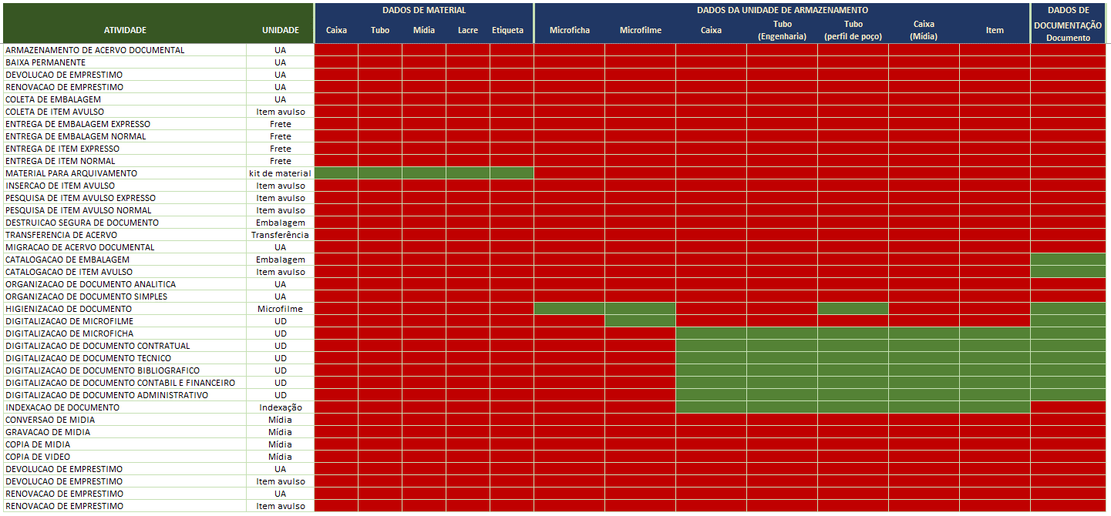

 | LISTA DE-PARA DE SERVIÇOS A SEREM PRESTADOS
 | A tabela abaixo mostra lista de serviços do ServiceNow (DE) com lista de serviços no contrato de guarda externa (PARA)

 | DE |  | PARA
 | Arquivamento de novo item |  | COLETA DE EMBALAGEM
 | Arquivamento de novo item |  | COLETA DE ITEM AVULSO
 | Conversão de mídias |  | CONVERSAO DE MIDIA
 | Cópia de mídias |  | COPIA DE MIDIA
 | Cópia de vídeos |  | COPIA DE VIDEO
 | Devolução de item |  | DEVOLUCAO DE EMPRESTIMO
 | Digitalização |  | DIGITALIZACAO DE DOCUMENTO ADMINISTRATIVO
 | Digitalização |  | DIGITALIZACAO DE DOCUMENTO BIBLIOGRAFICO
 | Digitalização |  | DIGITALIZACAO DE DOCUMENTO CONTABIL E FINANCEIRO
 | Digitalização |  | DIGITALIZACAO DE DOCUMENTO CONTRATUAL
 | Digitalização |  | DIGITALIZACAO DE DOCUMENTO TECNICO
 | Digitalização |  | DIGITALIZACAO DE MICROFICHA
 | Digitalização |  | DIGITALIZACAO DE MICROFILME
 | Empréstimo de item |  | ENTREGA DE EMBALAGEM NORMAL
 | Empréstimo de item |  | ENTREGA DE ITEM NORMAL
 | Empréstimo de item - urgente |  | ENTREGA DE EMBALAGEM EXPRESSO
 | Empréstimo de item - urgente |  | ENTREGA DE ITEM EXPRESSO
 | Empréstimo de item fora das regiões metropolitanas |  | ENTREGA DE EMBALAGEM EXPRESSO
 | Empréstimo de item fora das regiões metropolitanas |  | ENTREGA DE EMBALAGEM NORMAL
 | Empréstimo de item fora das regiões metropolitanas |  | ENTREGA DE ITEM EXPRESSO
 | Empréstimo de item fora das regiões metropolitanas |  | ENTREGA DE ITEM NORMAL
 | Gravação de mídias |  | GRAVACAO DE MIDIA
 | Inserção de itens avulsos |  | INSERCAO DE ITEM AVULSO
 | Pesquisa de itens avulsos - normal |  | PESQUISA DE ITEM AVULSO EXPRESSO
 | Pesquisa de itens avulsos - urgente |  | PESQUISA DE ITEM AVULSO NORMAL
 | Renovação de item |  | RENOVACAO DE EMPRESTIMO
 | Retirada definitiva de item |  | BAIXA PERMANENTE
 | Não se aplica |  | ARMAZENAMENTO DE ACERVO DOCUMENTAL
 | Não se aplica |  | CATALOGACAO DE EMBALAGEM
 | Não se aplica |  | CATALOGACAO DE ITEM AVULSO
 | Não se aplica |  | DESTRUICAO SEGURA DE DOCUMENTO
 | Não se aplica |  | HIGIENIZACAO DE DOCUMENTO
 | Não se aplica |  | INDEXACAO DE DOCUMENTO
 | Não se aplica |  | MATERIAL PARA ARQUIVAMENTO
 | Não se aplica |  | MIGRACAO DE ACERVO DOCUMENTAL
 | Não se aplica |  | ORGANIZACAO DE DOCUMENTO ANALITICA
 | Não se aplica |  | ORGANIZACAO DE DOCUMENTO SIMPLES
 | Não se aplica |  | TRANSFERENCIA DE ACERVO

Modelo Serviços
DADOS DO ATENDIMENTO |  |  | DADOS DO CONTRATO |  |  |  | DADOS DO CLIENTE |  |  |  |  |  |  |  | DADOS DA GUARDA EXTERNA |  |  |  |  | DADOS DA FISCALIZAÇÃO | DADOS DA LOCALIZAÇÃO | DADOS GERAIS |  |  | DADOS PENDENTES | DADOS DE MATERIAL |  |  |  |  | DADOS DA UNIDADE DE ARMAZENAMENTO |  |  |  |  |  |  | DADOS DE | GEDOC
Atendente | Período faturamento | Situação | Contrato | UF | Descrição da atividade | Item | Aplicação | Código da solicitação | Chave solicitante | Nome Solicitante | D. solicitação | Prazo aplicação | Gerência solicitante | Qtd. Solicitada | Código OS | D. abertura | D. fechamento | Prazo combinado | Qtd. Atendida | Obs. Sigla | Localidade | Comentários | Observações | OS disponibilizada? | LOG | Caixa | Tubo | Mídia | Lacre | Etiqueta | Microficha | Microfilme | Caixa | Tubo (Engenharia) | Tubo (perfil de poço) | Caixa (Mídia) | Item | DOCUMENTAÇÃO Documento | Lançamento de etiqueta/Registro OS
 |  | CO | SOS-LT1 | RJ | COPIA DE VIDEO | Mídia | ServiceNow
 |  | CO | SOS-LT1 | RJ | DIGITALIZACAO DE DOCUMENTO ADMINISTRATIVO | Documento - Formato A4 | ServiceNow
 |  | CO | SOS-LT1 | RJ | INDEXACAO DE DOCUMENTO | Documentação administrativa | ServiceNow
 |  | CO | SOS-LT1 | RJ | CATALOGACAO DE ITEM AVULSO | Item documental em caixa | ServiceNow
 |  | CO | SOS-LT1 | RJ | COLETA DE EMBALAGEM | Caixa para mídias - Tipo 1 | ServiceNow
 |  | CO | SOS-LT1 | RJ | DEVOLUCAO DE EMPRESTIMO | Embalagem | ServiceNow
 |  | CO | SOS-LT1 | RJ | ENTREGA DE EMBALAGEM EXPRESSO | Caixa 20 kg - Tipo 1 | ServiceNow
 |  | CO | SOS-LT1 | RJ | ENTREGA DE EMBALAGEM NORMAL | Caixa 20 kg - Tipo 1 | ServiceNow
 |  | CO | SOS-LT1 | ES | MATERIAL PARA ARQUIVAMENTO | Kit de material | ServiceNow
 |  | CO | SOS-LT1 | ES | DIGITALIZACAO DE MICROFILME | Microfilme | ServiceNow
 |  | CO | SOS-LT1 | ES | DIGITALIZACAO DE MICROFICHA | Microficha | ServiceNow
 |  | CO | SOS-LT1 | MS | BAIXA PERMANENTE | Caixa 20 kg - Tipo 1 | ServiceNow
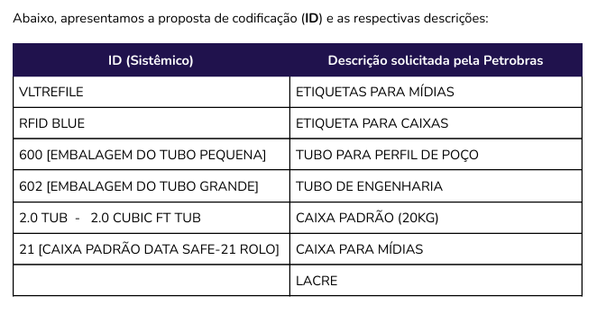

 |  |  |  |  |  |  | Digitalização LOTE 1 | Até 20 caixas | 3 dias úteis
 |  |  |  |  |  |  | Digitalização LOTE 2 | Até 10 caixas | 5 dias úteis

